Лист1
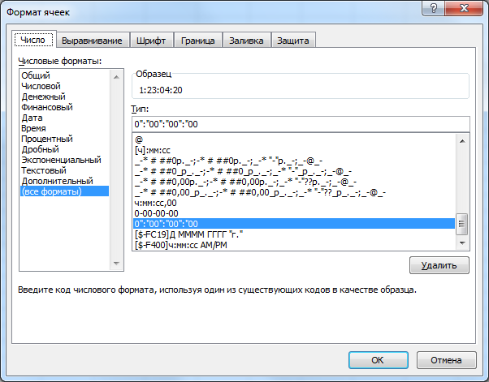
25
Старт | 1230420
кусок | 0000120
Плюс | 1230615
Минус | 1230200

